רכיב המחשה של נתונים ב- Visio
תרשים זרימה בסיסי - רכיב המחשה של נתונים
שלושה צעדים פשוטים ליצירת דיאגרמות תהליך מהנתונים שלך.

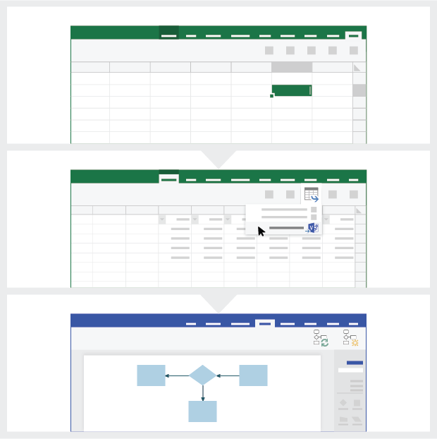
 | 1 | הוספת נתוני התהליך השתמש בתבנית Excel זו כדי להוסיף את נתוני התהליך לגיליון 'מפת תהליך'.

 | 2 | ייצוא ל- Visio בחר את הטבלה בגיליון 'מפת תהליך' כדי להציג את הכרטיסיה 'כלי טבלאות - עיצוב'. לחץ על האפשרות 'יצא' ולאחר מכן לחץ על 'ייצוא טבלה לדיאגרמת Visio' כדי ליצור את הדיאגרמה ב- Visio.

 | 3 | קבלת הדיאגרמה Visio יוצר את הצורות והמחברים ומגדיר את הפריסה באופן אוטומטי עבורך!

הכר את מפת התהליך >

 |  | הערה: תכונה זו זמינה ב- Visio Pro for O365 בלבד. אם Visio Pro אינו מותקן אצלך, האפשרות 'ייצוא טבלה לדיאגרמת Visio' לא תהיה זמינה.

הכר את מפת התהליך
תרשים זרימה בסיסי - רכיב המחשה של נתונים
גיליון זה עוזר לך להבין את המשמעות של עמודות הנתונים במפת התהליך.

מזהה הצעד בתהליך
הערכים בעמודה זו צריכים לזהות באופן ייחודי את צעדי התהליך. לדוגמה, 1‏,2,‏3... או ת100‏, ת200‏, ת300... זהו שדה נדרש.

תיאור הצעד בתהליך
בעמודה זו, הוסף תיאור קצר לגבי צעדי התהליך. תיאור זה מוצג כטקסט צורה עבור צעדי התהליך ב- Visio.

מזהה הצעד הבא
בעמודה זו, הוסף את הערך של 'מזהה הצעד בתהליך' עבור הצעד הבא. הערה: אם צעד בתהליך כולל כמה צעדים הבאים, יש לייצג אותם כערכים מופרדים באמצעות פסיקים. לדוגמה, "2,‏3" או "ת200‏,ת300".

בוא נתחיל >
תוויות מחברים
בעמודה זו, הוסף את טקסט המחבר עבור המחברים היוצאים של כל צעד בתהליך. הערה: תוויות עבור כמה צעדים הבאים בתהליך מיוצגות כערכים מופרדים בפסיקים (לדוגמה, "כן,לא"), באותו סדר של הצעדים היוצאים.

סוג צורה
בעמודה זו, הוסף מילות מפתח עבור סוג הצורה. עמודה זו מכילה רשימה של כל צורות תרשים הזרימה הזמינות ב- Visio. מומלץ: בחר ערך סוג צורה מתוך הערכים הזמינים ברשימה הנפתחת.

נתונים מטריים/מטה-נתונים
שאר העמודות מיועדות עבור נתונים מטריים/מטה-נתונים של צעדי התהליך. תוכל להוסיף כמה עמודות שתרצה.

גירסת ניסיון של Visio Pro
נסה עכשיו
מעוניין לנסות את התכונה?
הורד עכשיו את גירסת הניסיון של Visio Pro for Office 365!

